1 - liczebnosc_wiek
Pierwsze rejestracje używanych samochodów osobowych sprowadzonych z zagranicy w Polsce, w latach 2025 - 2026 analizy PZPM na podstawie Centralnej Ewidencji Pojazdów

 | Sty | Lut | Mar | Kwi | Maj | Cze | Lip | Sie | Wrz | Paź | Lis | Gru | RAZEM
2025 | 69,287 | 69,649 | 77,652 | 79,122 | 72,653 | 69,240 | 78,330 | 66,914 | 73,773 | 77,057 | 59,809 | 64,074 | 857,560
2026 | 57,747 |  |  |  |  |  |  |  |  |  |  |  | 57,747
%zmiana r/r | -16.7% |  |  |  |  |  |  |  |  |  |  |  | -16.7%
Pierwsze rejestracje używanych samochodów osobowych w Polsce 2025 - 2026
 | 2025 | 2026
Sty | 69,287 | 57,747
Lut | 69,649
Mar | 77,652
Kwi | 79,122
Maj | 72,653
Cze | 69,240
Lip | 78,330
Sie | 66,914
Wrz | 73,773
Paź | 77,057
Lis | 59,809
Gru | 64,074
 |  |  |  |  |  |  |  |  | Struktura wieku Sty-Sty 2026
 |  |  |  |  |  |  |  |  | Wiek | Liczba pojazdów | Udział %
 |  |  |  |  |  |  |  |  | do 4 lat | 5,414 | 9.38%
 |  |  |  |  |  |  |  |  | 5-10 lat | 18,867 | 32.67%
 |  |  |  |  |  |  |  |  | >10 lat | 33,466 | 57.95%
 |  |  |  |  |  |  |  |  | Razem | 57,747 | 100%

źródło: PZPM na podstawie CEP

2 - EURO_rodzaj_paliwa
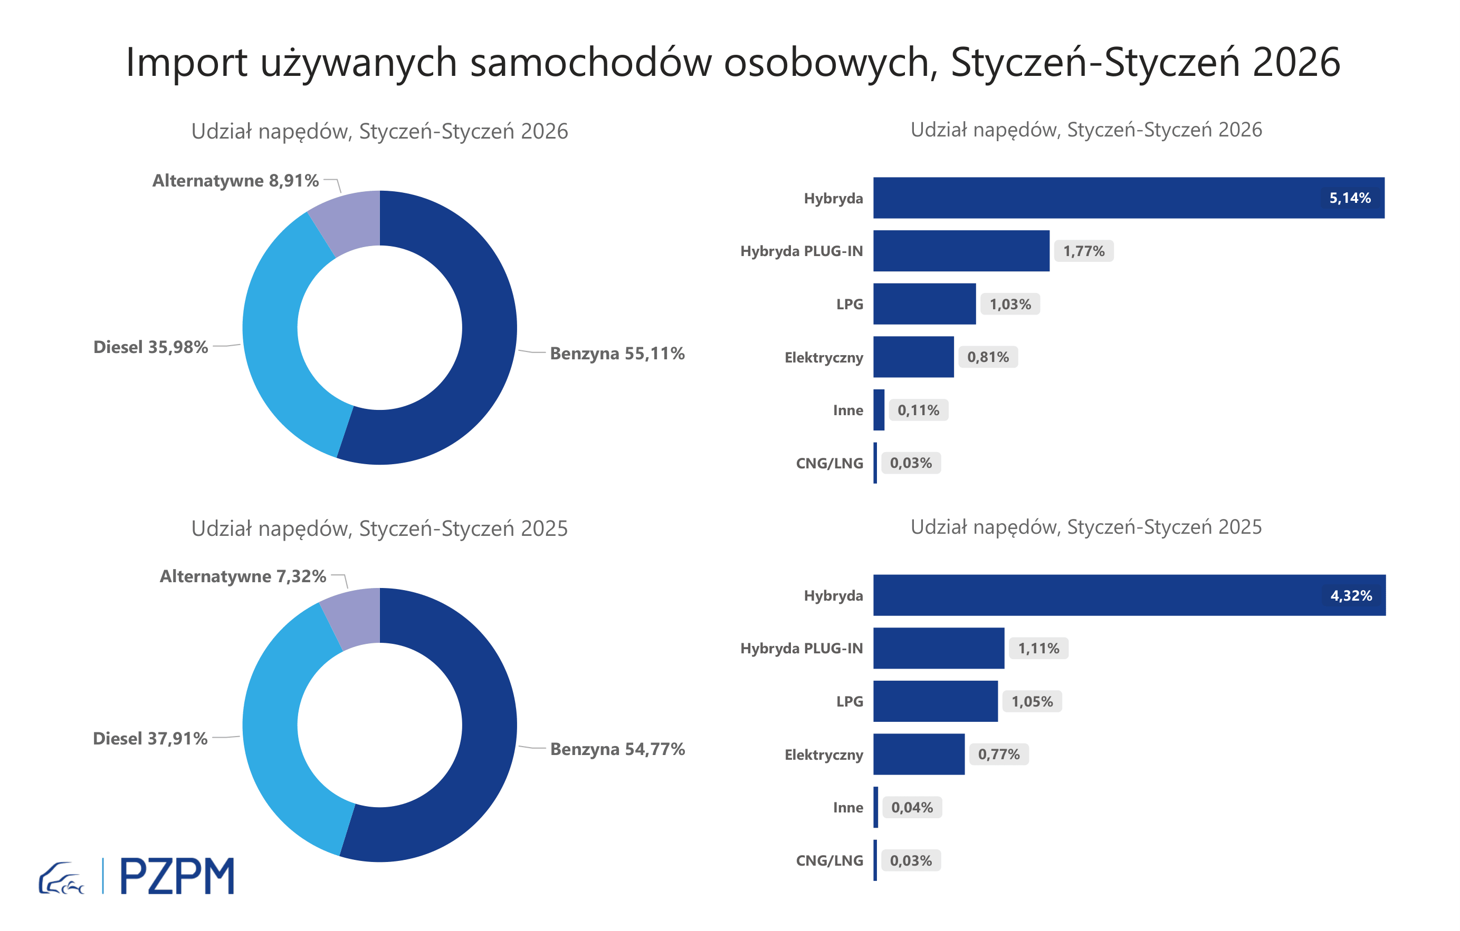
Pierwsze rejestracje używanych samochodów osobowych według rodzaju napędu
Rodzaj napędu | Styczeń-Styczeń 2025 |  | Styczeń-Styczeń 2026 |  | Zmiana % r/r | Zmiana udziału r/r
 | tys. szt. | udział % | tys. szt. | udział %
Benzyna | 37,9 | 54.8% | 31,8 | 55.1% | -16.1% | +0,3 pp
Diesel | 26,3 | 37.9% | 20,8 | 36.0% | -20.9% | -1,9 pp
Pozostałe | 5,1 | 7.3% | 5,1 | 8.9% | 1.4% | +1,6 pp
w tym:
Elektryczny | 0.5 | 0.8% | 0.5 | 0.8% | -12.4% | +0,0 pp
Hybryda | 3.0 | 4.3% | 3.0 | 5.1% | -0.8% | +0,8 pp
Hybryda PLUG-IN | 0.8 | 1.1% | 1.0 | 1.8% | 33.7% | +0,7 pp
LPG | 0.7 | 1.1% | 0.6 | 1.0% | -18.1% | +0,0 pp
CNG/LNG | 0.0 | 0.0% | 0.0 | 0.0% | 0.0% | +0,0 pp
Inne | 0.0 | 0.0% | 0.1 | 0.1% | 137.0% | +0,1 pp

3 - TOP_marki
Pierwsze rejestracje - używane samochody osobowe sprowadzone do Polski - TOP 10 w 2026
Pierwsze rejestracje używanych samochodów osobowych w Polsce*
Lp.** | Marka | Styczeń-Styczeń 2025 | Styczeń-Styczeń 2026 | Zmiana % r/r
1 | VOLKSWAGEN | 6,821 | 5,392 | -21.0%
2 | FORD | 6,509 | 5,346 | -17.9%
3 | OPEL | 6,069 | 4,861 | -19.9%
4 | AUDI | 5,302 | 4,177 | -21.2%
5 | BMW | 4,322 | 3,701 | -14.4%
6 | MERCEDES-BENZ | 3,394 | 2,991 | -11.9%
7 | HYUNDAI | 3,086 | 2,862 | -7.3%
8 | PEUGEOT | 3,138 | 2,805 | -10.6%
9 | RENAULT | 2,973 | 2,486 | -16.4%
10 | VOLVO | 2,576 | 2,112 | -18.0%
* źródło: PZPM na podstawie danych CEP
** kolejność wg rejestracji w 2026 roku

